Sheet1
山东大学兴隆山校区第12周卫生检查通报
卫生排名 | 学院 | 检查数 | 不合格数 | 合格率 | 违纪次数
1 | 齐鲁交通学院 | 175 | 0 | 100.00%
4 | 能源与动力工程学院 | 293 | 6 | 97.95%
3 | 材料科学与工程学院 | 270 | 8 | 97.04%
5 | 电气工程学院 | 321 | 10 | 96.88%
6 | 机械工程学院 | 336 | 11 | 96.73%
7 | 土建与水利学院 | 187 | 9 | 95.19%
2 | 控制科学与工程学院 | 323 | 17 | 94.74%
8 | 体育学院 | 73 | 21 | 71.23%
 |  |  | 82
材料科学与工程学院
优秀宿舍 | 3#413 | 20#504 | 21#612
不合格宿舍 | 12#309 | 12#318 | 12#319 | 12#320 | 13#109
 | 21#413 | 21#418 | 21#601
电气工程学院
优秀宿舍 | 15#418 | 17#303 | 17#307 | 20#617 | 20#618
不合格宿舍 | 11#104 | 11#118 | 11#204 | 11#206 | 11#308
 | 15#103 | 15#215 | 15#306 | 15#412 | 20#611
机械工程学院
优秀宿舍 | 6#214 | 7#401 | 17#102 | 17#104 | 19#411
不合格宿舍 | 6#108 | 6#204 | 6#314 | 6#315 | 6#317
 | 6#319 | 7#314 | 12215 | 12#219 | 16#408
 | 17#121
控制科学与工程学院
优秀宿舍 | 9#504 | 13#336 | 18#312 | 19#309 | 19#310
 | 19#314
不合格宿舍 | 9#406 | 12#401 | 13#313 | 13#320 | 13#322
 | 13#403 | 13#404 | 13#409 | 13#411 | 13#414
 | 13#417 | 13#516 | 18#105 | 18#204 | 18#209
 | 18#402 | 18#407
能源与动力工程学院
优秀宿舍 | 1#303 | 1#311 | 1#312 | 1#315 | 1#505
不合格宿舍 | 2#109 | 2#403 | 2#506 | 21#215 | 21#222
 | 21#317
齐鲁交通学院
优秀宿舍
不合格宿舍

体育学院
优秀宿舍
不合格宿舍 | 9#306 | 18#606 | 18#608 | 18#609 | 18#610
 | 21#304 | 21#319 | 21#426 | 21#428 | 21#431
 | 21#433 | 21#435 | 21#506 | 21#508 | 21#510
 | 21#511 | 21#520 | 21#521 | 21#535 | 21#536
 | 21632
土建与水利学院
优秀宿舍
不合格宿舍 | 1#208 | 1#213 | 1#214 | 3#111 | 8#227
 | 14#110 | 20#219 | 20#303 | 20#305

山东大学兴隆山校区第12周安全检查结果
楼号 | 宿舍号 | 学院 | 违章电器 | 安全隐患 | 图片
9 | 606 | 控制学院 | 卷发棒 |  | 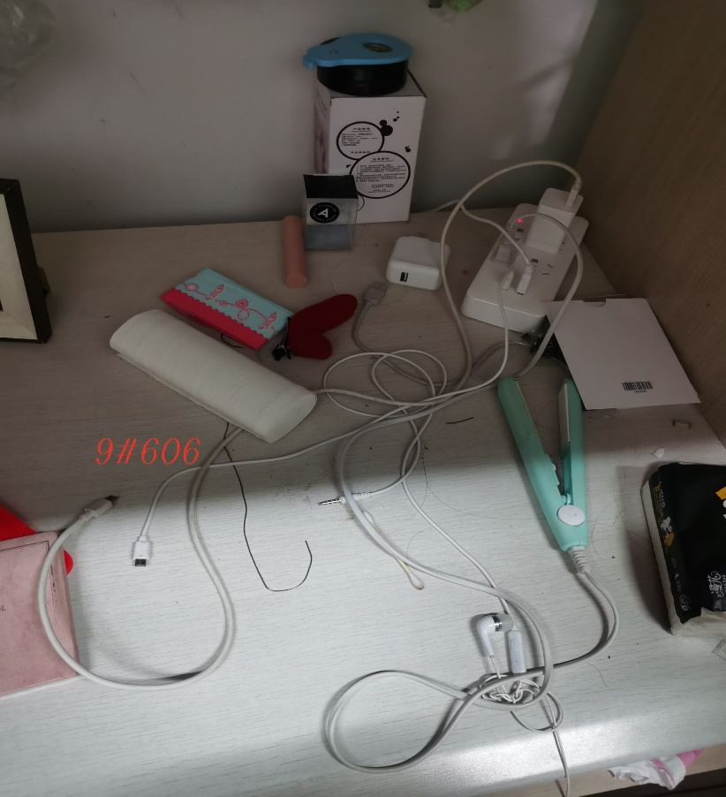
6 | 108 | 机械工程学院 |  | 网线未贴地 | 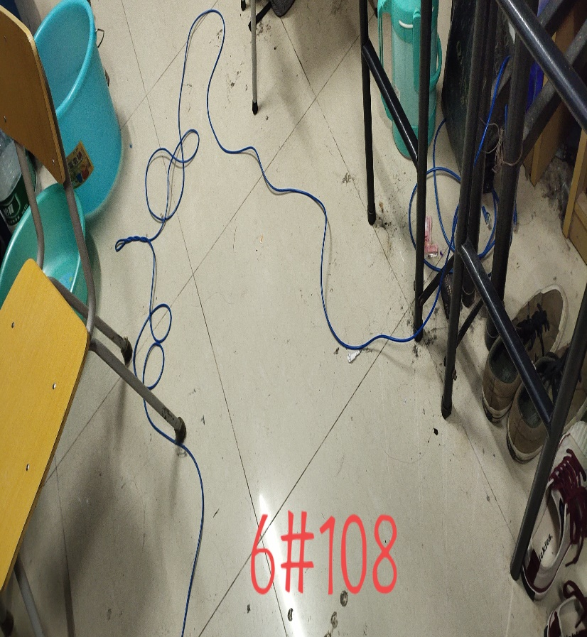
6 | 115 | 机械工程学院 |  | 网线未贴地 | 